Sheet1
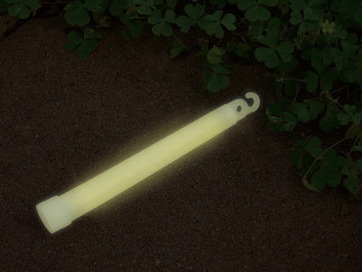
提 案 書

かんたん発光スティック |  | 参考上代 | ¥150 | 販売価格
 |  | （税別） |  | （税別）
【JAN】 | 4562121886018
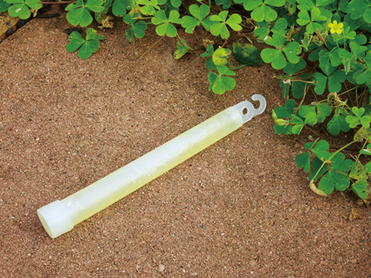 |  |  | 【商品番号】 7014 【本体サイズ】 φ18×150㎜・19g 【パッケージサイズ】 210×50×19㎜・21g 【個装形態】 アルミ袋 【材質】 PE・ガラス 【入数】 400 【商品説明】 コンサートやイベントだけでなく非常用の灯りとしても活用できます。 【生産国】 中国

